材料及结果
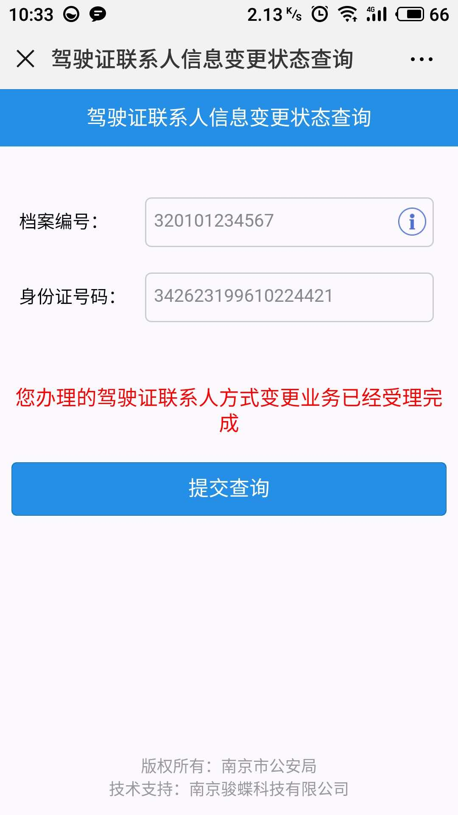
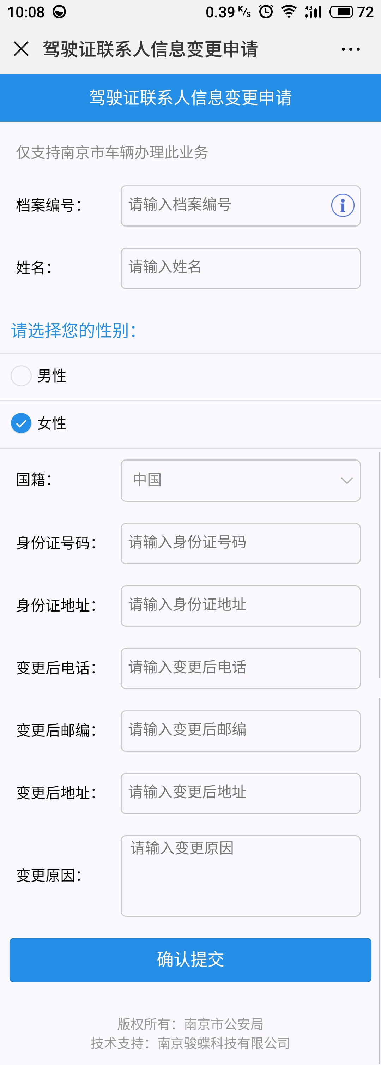
材料信息梳理表
第一步 | 进入南京公安微警务，选择交管服务，进入联系方式变更，选择驾驶证联系人信息变更，然后选择驾驶证联系人信息变更申请
序号 | 元素名称 | 元素说明
1 | 档案编号
2 | 姓名
3 | 性别
4 | 国籍
5 | 身份证号码 | 18位身份证号码
6 | 身份证地址
7 | 变更后电话
8 | 变更后邮编
9 | 变更后地址
10 | 变更原因

第二步 | 进入南京公安微警务，选择交管服务，进入联系方式变更，选择驾驶证联系人信息变更，然后选择业务办理进度查询
序号 | 元素名称 | 元素说明
1 | 档案编号
2 | 身份证号码
3 | 办理进度提示 | 18位身份证号码

线上办理流程
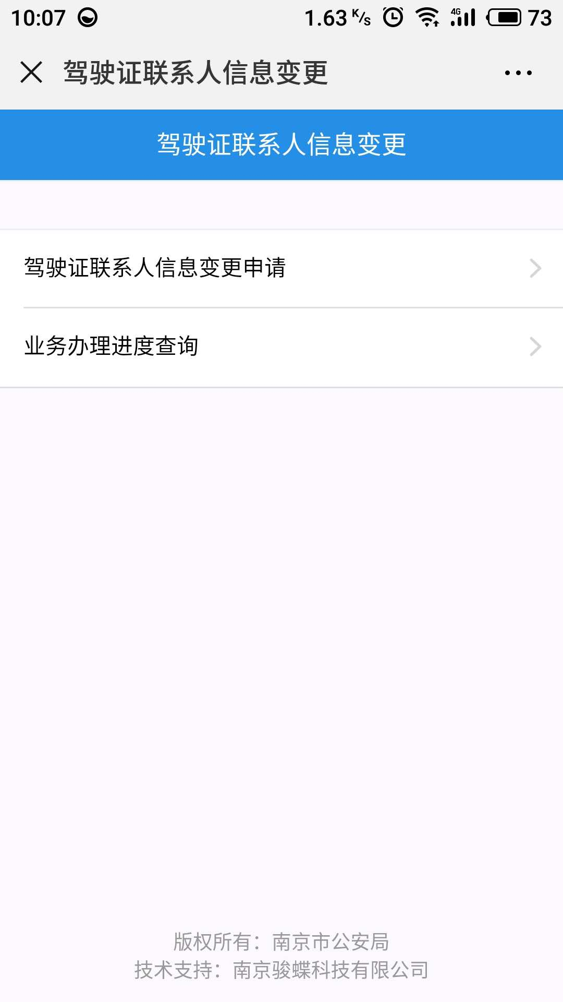
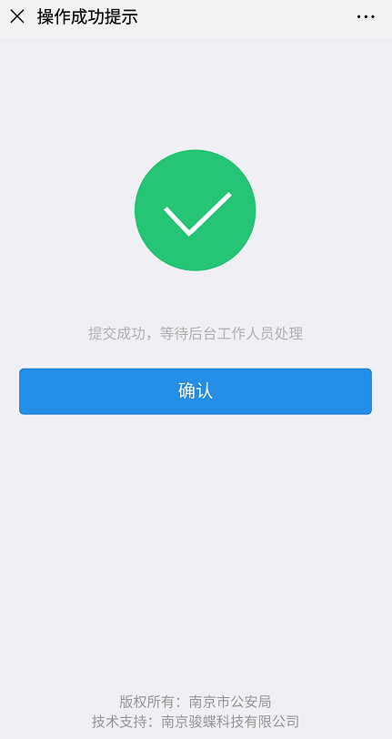
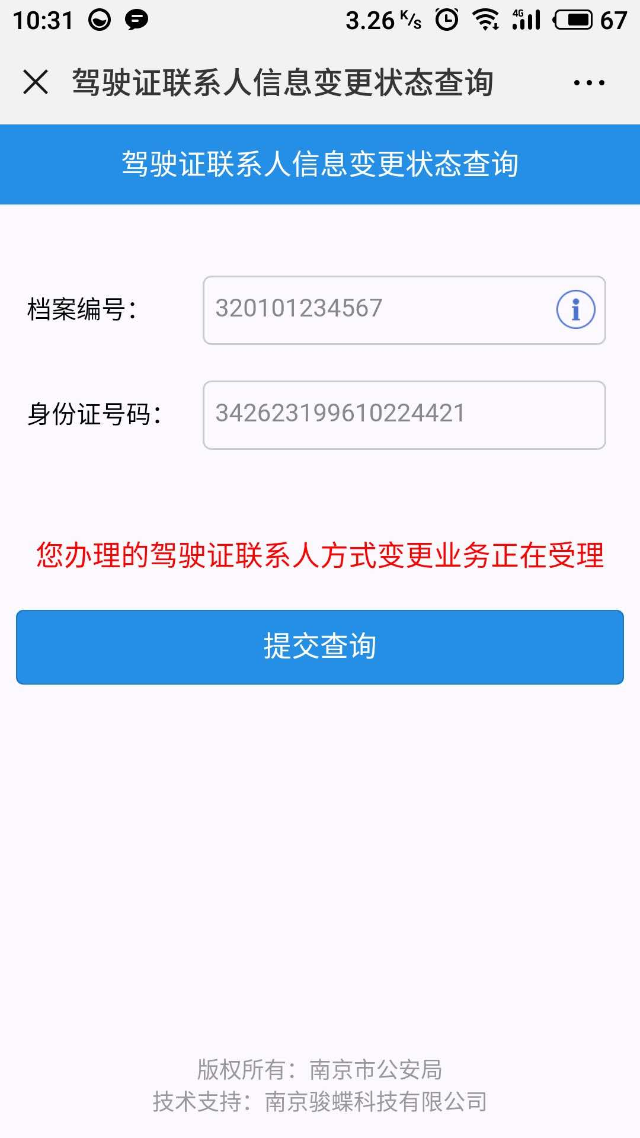
操作步骤 | 步骤名称 | 是否必须步骤 | 步骤描述
第一步 | 进入信息变更 | 是 | 进入南京公安微警务，选择交管服务，进入联系方式变更，选择驾驶证联系人信息变更
第二步 | 信息填写 | 是 | 根据页面内容填写基本信息和变更后信息，点击提交
第三步 | 工作人员审核 | 是 | 等待后台工作人员审核，审核通过则变更成功，未通过重新申请变更
第四步 | 查看业务状态 | 否 | 可在信息变更业务状态查询中查看业务办理情况

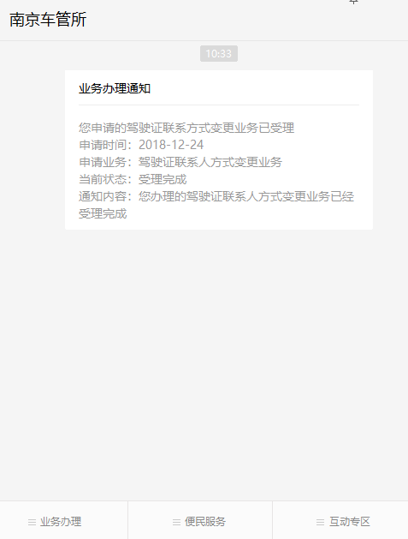
第一步 | 第二步 | 第三步 | 第四步

